Tabelle2
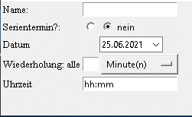
Name:

Serientermin? |  | ja |  | nein

Datum:

Wiederholung alle |  |  | Minuten

Uhrzeit: | hh:mm

 | Wecker speichern

